Накладная-№3
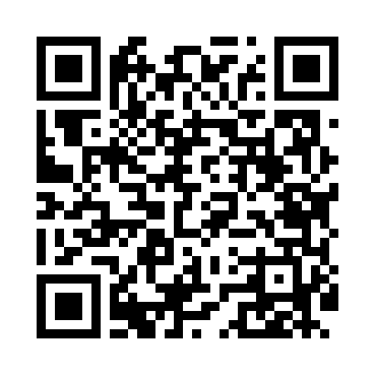
Номер товарно-транспортной накладной: |  |  | Торговый представитель: Kamol aka
Поставщик: Toshkent falcon fly 2 |  |  | Телефон торгового представителя: +998979626299
Дата отгрузки: 28.10.2025 |  |  | Контрагент: Dona zakass
Дата консигнации: |  |  | Адрес:
Доставщик: |  |  | Телефон:
Телефон доставщика:
Время заказа: 28.10.2025 11:23:35
№ | Штрих-код | Название товаров (работ,услуг) | Количество | Количество в кейсе | Цена | Сумма
 |  |  | 16 |  |  | 102.1
1 | 6805019698781 | Милый коврик с изображением кошки для спальни и детской комнаты, 50×80 см, DB-98-78 | 4 | 4 шт. | 2.10 | 8.40
2 | 6920240023222 | Коврики напольные для ванной комнаты 60*90CM XP-23-22 | 3 | 3 шт. | 5.70 | 17.10
3 | 6920240023697 | Напольный коврик для ванной комнаты с цветочн ым узором 60*90CM XP-23-69 | 7 | 7 шт. | 9 | 63
4 | 6920240023680 | Напольный коврик для ванной комнаты с цветочн ым узором 50*80CM XP-23-68 | 2 | 2 шт. | 6.80 | 13.60
Итого: 102.1$|->UZS: 1,276,250.00

